驾驶员座椅总成首页
 |  |  |  |  |  |  |  |  |  | 版本：A 识别号：GR/ZY/BOM-2025-04-001
编号：GR-21-01-23
车型 |  | 新能源牵引车 |  |  | 陕汽质子汽车德创座椅总成EBOM清单 |  |  |  | 编制 | 审核 | 标准化 | 批准 | 页次 | 日 期
 |  |  |  |  | (首页 ) |  |  |  | 李世新 |  |  |  | 1/1 | 2025 04 29
图示 |  |  | NO. | 件号 |  |  | 件名 | 产品描述 | 单台用量 | 车型配置 |  | 备注
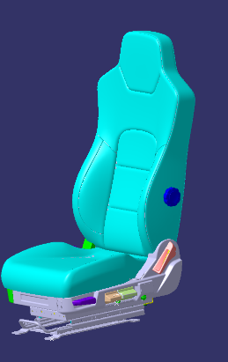 |  |  | 1 | ZZ15221510101 |  |  | 驾驶员座椅总成 | 2.1、无坐垫延伸、前后调节、倾角调节、阻尼调节、高度调节、靠背调节、机械腰托、锁扣、无安全带
 |  |  | 2 | BZ15221510021 |  |  | 驾驶员座椅总成 | ZZ15221510101基础上增加通风加热、增加扶手、取消锁扣
 |  |  | 3 |  |  |  | 以下空白

变更履历
No | 日期 | 零件号 | 零件名称 | 变更内容 | 变更原因 | 变更来源
1
2
3
4
5
6
7
8
9
10
11
12
13
14
15
16
17
18
19
20
21
22
23
24
25
26

副驾驶员
 |  |  |  |  |  |  |  |  |  |  |  |  |  |  |  | 版本：A 识别号：GR/ZY/BOM-2025-04-001
编号：GR-21-01-23
车型 |  | J6L |  |  | 陕汽质子德创副驾驶员总成EBOM清单 |  |  |  |  |  |  |  |  |  | 编制 | 审核 | 标准化 | 批准 | 页次 | 日 期
 |  |  |  |  | (首页 ) |  |  |  |  |  |  |  |  |  | 李世新 |  |  |  | 1/1 | 2025 04 29
图示 |  |  | NO. | 件号 |  |  | 件名 |  |  | 产品描述 |  |  |  |  | 单台用量 | 车型配置 |  | 备注
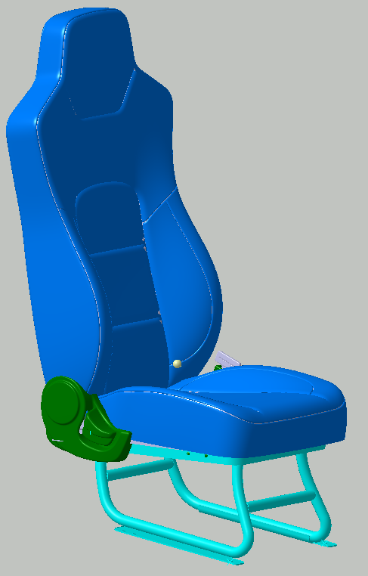 |  |  | 1 | 6900010BH13-C00（SHT0014470） |  |  | 副驾驶员座椅总成 |  |  | 靠背调节、安全带锁扣 |  |  |  |  | 1 | 自卸车
 |  |  |  |  |  |  | 以下空白

变更履历
No | 日期 | 零件号 | 零件名称 | 变更内容 | 变更原因 | 变更来源 |  | No | 日期 | 零件号 | 零件名称 | 变更内容 | 变更原因 | 变更来源

